List1
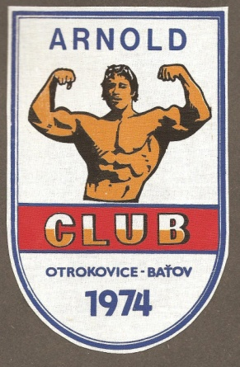
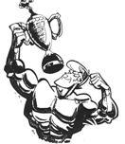

 | Vánoční cena SK Arnold Club OTROKOVICE

 |  | XXXV. ročník Vánoční cena Arnold Club |  |  |  |  |  | silový trojboj 17.12.2016 |  |  |  |  | Nový stadion

 |  | os.váha | Koeficient | Dřep | body |  | Benč | body |  | Mr.Tah | body |  | Trojboj | body | pořadí
 |  | WILKSOV -- oficiální bodování
Nešpor Pavel | 16 | 80.00 | 0.6827 | 150.00 | 102.405 | 2 | 115.00 | 78.511 | 5 | 190.00 | 129.713 | 1 | 455.00 | 310.629 | 1 | 35 | 35 let
Petr Radek | 16 | 90.00 | 0.6384 | 205.00 | 130.872 | 1 | 157.50 | 100.548 | 1 | 100.00 | 63.840 | 6 | 462.50 | 295.260 | 2 | 44 | 44 let
Michálek Petr | 16 | 110.00 | 0.5887 | 170.00 | 100.079 | 3 | 140.00 | 82.418 | 4 | 170.00 | 100.079 | 3 | 480.00 | 282.576 | 3 | 48 | 48 let
Zimák Jaroslav | 16 | 76.00 | 0.7061 | 130.00 | 91.793 | 4 | 130.00 | 91.793 | 2 | 140.00 | 98.854 | 4 | 400.00 | 282.440 | 4 | 45 | 45 let
Zaoral Tomáš | 16 | 101.00 | 0.6062 | 130.00 | 78.806 | 6 | 110.00 | 66.682 | 8 | 200.00 | 121.240 | 2 | 440.00 | 266.728 | 5 | 40 | 40 let
Konečný Jaroslav | 16 | 102.00 | 0.6039 | 135.00 | 81.527 | 5 | 130.00 | 78.507 | 6 | 150.00 | 90.585 | 5 | 415.00 | 250.618 | 6 | 45 | 45 let

Koňařík Antonín | 16 | 86.00 | 0.6540 |  |  |  | 130.00 | 85.020 | 3 |  |  |  |  |  |  | 55 | 55 let
Dostalík Jaroslav st. | 16 | 90.00 | 0.6384 |  |  |  | 117.50 | 75.012 | 7 |  |  |  |  |  |  | 76 | 76 let
Urban Jiří | 16 | 68.30 | 0.7578 |  |  |  | 75.00 | 56.835 | 9 |  |  |  |  |  |  | 61 | 61 let

 | Masters nad 50 let |  |  |  |  |  | Benč | body |  |  |  |  |  |  | pořadí
 |  | WILKSOV -- oficiální bodování
Koňařík Antonín | 16 | 86.00 | 0.6540 |  |  |  | 130.00 | 85.020 | 1 |  |  |  |  |  |  | 55 | 55 let
Dostalík Jaroslav st. | 16 | 90.00 | 0.6384 |  |  |  | 117.50 | 75.012 | 2 |  |  |  |  |  |  | 76 | 76 let
Urban Jiří | 16 | 68.30 | 0.7578 |  |  |  | 75.00 | 56.835 | 3 |  |  |  |  |  |  | 61 | 61 let

